Caisse Nomade
TC ID | Titre | Pré-conditions | Steps | tests_data | Résultats Actuels | Résultats Attendus | Status (Réussi/ Echéc) | Remarques | Captures
 | Caisse nomade
 | saisir un email du client et load sa caisse | 1) L'admin est sur la page de la connexion via URL: "https://demo.playpro.fr/back-office/login" 2) L'admin est sur la caisse nomade VIA URL: "https://demo.playpro.fr/back-office/caisse" | 1) taper un email du client 2) cliquer sur email dans la liste | 1) Chaker Ben Said - chaker.nehos@yopmail.com | Loading la caisse nomade du client en affichant La Liste des ventes ouvertes du client et le panier existe pour une Nouvelle vente | Redirection vers la page de caisse nomade correctement | Passed
 | passer à la liste des clients et faire une modification sur un Client | 1) L'admin est sur la page de la connexion via URL: "https://demo.playpro.fr/back-office/login" 2) L'admin est sur la caisse nomade VIA URL: "https://demo.playpro.fr/back-office/caisse" 3) L'admin est sur la liste des clients VIA URL: "https://demo.playpro.fr/back-office/ customers-v2" | 1) cliquer sur le bouton "Modifier" d'un client 2) le client est un Client Particulier, cocherle bouton "Client professionnel" 3) taper Raison Sociale 4) taper Siret 5) cliquer sur le bouton "valider" | 1) Id : 8 Email: chaker.nehos@yopmail.com 3) PLAYPRO EVENTS SARL 4) 812 345 678 00019 | Le client est mise à jour avec succès et affichage d'un message: "client est mis à jour avec succées" | Le client est modifié et enregistrée correctement | Passed
 | Vérification données du fiche du client lors clic sur Icone Fiche CLient | 1) L'admin est sur la page de la connexion via URL: "https://demo.playpro.fr/back-office/login" 2) L'admin est sur la caisse nomade VIA URL: "https://demo.playpro.fr/back-office/caisse" | 1) saisir un email du client modifié 2) cliquer sur le bouton Icone Fiche Client en caisse nomade | 2) chaker.nehos@yopmail.com ce client est modifiée vers client professionel et avec raison sociale et siret | Une page de fiche du client s'ouvre en affichant les informations du client, mais je ne reçois pas les informations du client modifiées je reçois données fiche du client ne pas modifiée un client particulier | Une nouvelle page s'ouvre et doit afficher Les informations du fiche du client Modifée et load données correctes Priorité : Haute | CORRECTED

 | Achat un bon cadeau dans la caisse nomade et mise à jour du panier pour un client | 1) L'admin est sur la page de la connexion via URL: "https://demo.playpro.fr/back-office/login" 2) L'admin est sur la caisse nomade VIA URL: "https://demo.playpro.fr/back-office/caisse" | 1) saisir un email du client 2) cliquer sur Bons cadeau 3) En Popup, sélèctionner le montant entre (100€, 50€, 20€, 10€) 4) taper Quantité 5) En Popup, cliquer sur le bouton Valider | 1) Email: chaker.nehos@yopmail.com 3) 100€ 4) 1 | Le panier n'est pas mise à jour et affichage d'un message d'erreur: " Vous ne pouvez pas modifier une vente cloturée" | Bon cadeau doit ajoutée au panier pour le payer à un client | CORRECTED |  | 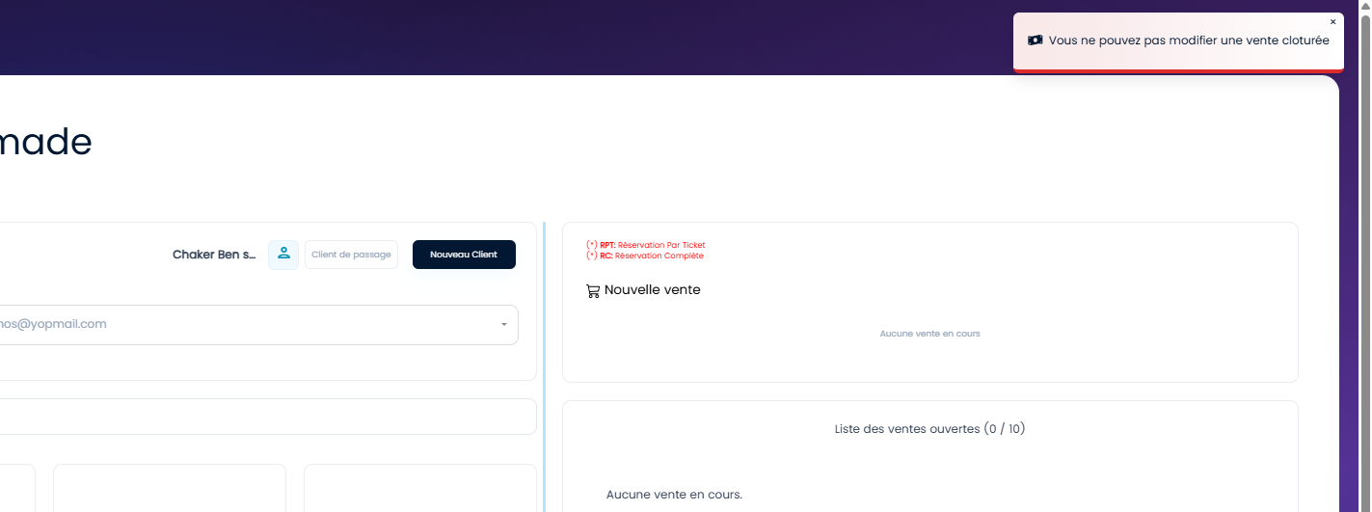
 | Achat un wallet dans la caisse nomade et mise à jour du panier pour un client | 1) L'admin est sur la page de la connexion via URL: "https://demo.playpro.fr/back-office/login" 2) L'admin est sur la caisse nomade VIA URL: "https://demo.playpro.fr/back-office/caisse" | 1) saisir un email du client 2) cliquer sur Wallet 3) En Popup, cliquer sur le montant entre (100€, 50€, 20€, 10€) 4) En Popup, cliquer sur le bouton Valider | 1) Email: chaker.nehos@yopmail.com 3) 100€ | Le panier n'est pas mise à jour et affichage d'un message d'erreur: " Vous ne pouvez pas modifier une vente cloturée" | Wallet doit ajoutée au panier pour le payer à un client | CORRECTED
 | Achat une activité dans la caisse nomade et mise à jour du panier pour un client | 1) L'admin est sur la page de la connexion via URL: "https://demo.playpro.fr/back-office/login" 2) L'admin est sur la caisse nomade VIA URL: "https://demo.playpro.fr/back-office/caisse" | 1) saisir un email du client 2) cliquer sur Activités 3) cliquer sur le circuit 4) choisir Option/Durée 5) cliquer sur le bouton "Valider" d'une activité | 1) Email: chaker.nehos@yopmail.com 3) Paintball 4) h 30m > 20€ 5) BUBBLE FOOT (à partir de 12 ans) | Le panier n'est pas mise à jour et affichage d'un message d'erreur: " Vous ne pouvez pas modifier une vente cloturée" | Activité doit ajoutée au panier pour le payer à un client | CORRECTED
 | Achat un Produit dans la caisse nomade et mise à jour du panier pour un client | 1) L'admin est sur la page de la connexion via URL: "https://demo.playpro.fr/back-office/login" 2) L'admin est sur la caisse nomade VIA URL: "https://demo.playpro.fr/back-office/caisse" | 1) saisir un email du client 2) cliquer sur Produits 3) cliquer sur une catégorie 4) cliquer sur une sous-catégorie 5) cliquer sur un produit | 1) Email: chaker.nehos@yopmail.com 3) Vêtements 4) Tshirt 5) T-shirt sportif 15.5€ | Le panier n'est pas mise à jour et affichage d'un message d'erreur: " Vous ne pouvez pas modifier une vente cloturée" | Produit doit ajoutée au panier pour le payer à un client | CORRECTED
 | Achat un Forfait dans la caisse nomade et mise à jour du panier pour un client | 1) L'admin est sur la page de la connexion via URL: "https://demo.playpro.fr/back-office/login" 2) L'admin est sur la caisse nomade VIA URL: "https://demo.playpro.fr/back-office/caisse" | 1) saisir un email du client 2) cliquer sur Abonnements 3) cliquer sur un Abonnement | 1) Email: chaker.nehos@yopmail.com 3) Abonnement mois Novembre 125€ | Le panier n'est pas mise à jour et affichage d'un message d'erreur: " Vous ne pouvez pas modifier une vente cloturée" | Forfait doit ajoutée au panier pour le payer à un client | CORRECTED
 | Ouvrir une commande dans le panier | 1) L'admin est sur la page de la connexion via URL: "https://demo.playpro.fr/back-office/login" 2) L'admin est sur la caisse nomade VIA URL: "https://demo.playpro.fr/back-office/caisse" 3) Une internet stable et forte | 1) Aller vers une vente ouverte 2) cliquer sur le bouton "Ouvrir la vente" | 1) - 18/12/25 - Chaker Ben said en attente de rebooking 2 x Mission Laser – Stade Arena - 50.25€ Total : 100.5€ | Loading page Mise à jour du panier affichage La commande par order=66 en panier | L'admin se redirige vers une commande avec un Id et mise à jour du panier correctement | Passed
 | Créer un nouveau client particulier dans la caisse nomade | 1) L'admin est sur la page de la connexion via URL: "https://demo.playpro.fr/back-office/login" 2) L'admin est sur la caisse nomade VIA URL: "https://demo.playpro.fr/back-office/caisse" 3) Une internet stable et forte | 1) cliquer sur le bouton "Nouveau Client" 2) cocher OPTION: "Client Particulier" 3) taper un nom 4) taper un prénom 5) taper une civilité 6) taper un email 7) taper un numéro télèphone 8) sélèctionner Groupe Client si existe 9) sélèctionner Genre 10) taper Date de naissance 11) sélèectionner Origine 12) En adresse, taper Pays 13) En adresse, taper Ville 14) En adresse, taper Adresse 15) En adresse, taper Code postal 16) cliqur sur le bouton "Valider" | 1) Un Popup qui s'ouvre pour l'ajout d'un nouveau client 3) "Ben Salah" 4) "Yassine" 5) "Monsieur" 6) "yassine.bensalah@testmail.com" 7) +21633987564 7) "" 8) "Homme" 9) "15/06/1992" 10) "Instagram" 11) "Tunisie" 12) "Tunis" 13) "Adresse 12 Avenue Habib Bourguiba" 14) "1001" | création d'un nouveau client particulier avec succès et Mise à jour de ciasse avec l'email du client déjà ajoutée | Un nouveau Client doit crée correctement en caisse nomade | Passed
 | Créer un nouveau client particulier avec un email déjà existe dans la caisse nomade | 1) L'admin est sur la page de la connexion via URL: "https://demo.playpro.fr/back-office/login" 2) L'admin est sur la caisse nomade VIA URL: "https://demo.playpro.fr/back-office/caisse" 3) Une internet stable et forte | 1) cliquer sur le bouton "Nouveau Client" 2) cocher OPTION: "Client Particulier" 3) taper un nom 4) taper un prénom 5) taper une civilité 6) taper un email 7) taper un numéro télèphone 8) sélèctionner Groupe Client si existe 9) sélèctionner Genre 10) taper Date de naissance 11) sélèectionner Origine 12) En adresse, taper Pays 13) En adresse, taper Ville 14) En adresse, taper Adresse 15) En adresse, taper Code postal 16) cliqur sur le bouton "Valider" | 1) Un Popup qui s'ouvre pour l'ajout d'un nouveau client 3) "Ben Salah" 4) "Yassine" 5) "Monsieur" 6) "yassine.bensalah@testmail.com" 7) "079323523" 7) "" 8) "Homme" 9) "15/06/1993" 10) "Instagram" 11) "France" 12) "Paris" 13) "Rue de chante-si ellisyé" 14) "10017" | Affichage en popup un message d'alerte: "La valeur du champ adresse email est déjà utilisée." | Le Client quidéjà existe doit validée correctement en caisse nomade | Passed
 | Créer un nouveau client professionnel dans la caisse nomade | 1) L'admin est sur la page de la connexion via URL: "https://demo.playpro.fr/back-office/login" 2) L'admin est sur la caisse nomade VIA URL: "https://demo.playpro.fr/back-office/caisse" 3) Une internet stable et forte | 1) cliquer sur le bouton "Nouveau Client" 2) cocher OPTION: "Client Professionnel" 3) taper Raison sociale 4) taper Siret 5) taper un nom 6) taper un prénom 7) taper Fonction 8) taper un email 9) taper Téléphone 10) taper Téléphone Fixe 11) sélèctionner Groupe Client 12) sélèctionner Origine 13) En adresse, taper Pays 14) En adresse, taper Ville 15) En adresse, taper Adresse 16) En adresse, taper Code postal 16) cliqur sur le bouton "Valider" | 1) Un Popup qui s'ouvre pour l''ajout d'un nouveau client 3) "EVASION & TEAM BUILDING SAS" 4) 92176453800017 5) Saeedi 6) Haythem 7) Designer UX:IU 8) haythem.saeedi@gmail.com 9) 0782196455 10) 0478921130 11) "" 12) "Bouche-à-oreille" 13) France 14) Annecy 15) 8 Avenue du Parmelan 16) 74000 | création d'un nouveau client professionnel avec succès et Mise à jour de ciasse avec l'email du client déjà ajoutée | Un nouveau Client doit crée correctement en caisse nomade | Passed
 | Créer un nouveau client professionnel avec un email déjà existe dans la caisse nomade | 1) L'admin est sur la page de la connexion via URL: "https://demo.playpro.fr/back-office/login" 2) L'admin est sur la caisse nomade VIA URL: "https://demo.playpro.fr/back-office/caisse" 3) Une internet stable et forte | 1) cliquer sur le bouton "Nouveau Client" 2) cocher OPTION: "Client Professionnel" 3) taper Raison sociale 4) taper Siret 5) taper un nom 6) taper un prénom 7) taper Fonction 8) taper un email 9) taper Téléphone 10) taper Téléphone Fixe 11) sélèctionner Groupe Client 12) sélèctionner Origine 13) En adresse, taper Pays 14) En adresse, taper Ville 15) En adresse, taper Adresse 16) En adresse, taper Code postal 16) cliqur sur le bouton "Valider" | 1) Un Popup qui s'ouvre pour l''ajout d'un nouveau client 3) "EVASION & TEAM BUILDING SAS" 4) 92176453800017 5) Saeedi 6) Haythem 7) Photographier UX:IU 8) haythem.saeedi@gmail.com 9) 0756553823 10) 0622234646 11) "" 12) "Bouche-à-oreille" 13) France 14) Annecy 15) 8 Avenue du Parmelan 16) 78957 | Affichage en popup un message d'alerte: "La valeur du champ adresse email est déjà utilisée." | Le Client quidéjà existe doit validée correctement en caisse nomade | Passed
 | Achat un wallet en caisse et payer la commande en panier pour un client | 1) L'admin est sur la page de la connexion via URL: "https://demo.playpro.fr/back-office/login" 2) L'admin est sur la caisse nomade VIA URL: "https://demo.playpro.fr/back-office/caisse" 3) Une internet stable et forte | 1) saisir un email du client 2) cliquer sur Wallet 3) En Popup, cliquer sur le montant entre (100€, 50€, 20€, 10€) 4) En Popup, cliquer sur le bouton Valider 5) En panier , cliquer sur le bouton "Encaisser" 6) choisir Moyen de paiement 7) cliquer sur ENCAISSER en popup encaissment 8) cliquer sur Encaisser Seulement | 1) Email: chaker.nehos@yopmail.com 3) 100€ 6) CB | Le panier mise à jour commande wallet: caisse?order=125&wallet_transaction= et payé correctement | Achat Wallet marche et encaisser correctement | Passed
 | Achat activité en caisse et payer la commande en panier pour un client | 1) L'admin est sur la page de la connexion via URL: "https://demo.playpro.fr/back-office/login" 2) L'admin est sur la caisse nomade VIA URL: "https://demo.playpro.fr/back-office/caisse" 3) Une internet stable et forte | 1) saisir un email du client 2) cliquer sur Activité 3) cliquer sur Vr game 4) aller vers prestation 5) cliquer sur Option(prix/durée) 6) cliquer sur Valider btn 8) En panier , cliquer sur le bouton "Encaisser" 9) choisir Moyen de paiement 10) cliquer et encaisser la commande | 4) Expérience Paintball Aventure 5) 0h 40m > 44.77€ | Le panier mise à jour avec commande activité l'activité est encaissé et validé Liste des ventes ouvertes du client (46) - 05/01/26 - Chaker Ben said payée 1 x Expérience Paintball Aventure - 44.77€ Total : 44.77€ | Achat et paiement activitié avec succès sur la caisse nomade | Passed
 | passer une commande des produits en caisse nomade et payer la commande pour un client | 1) L'admin est sur la page de la connexion via URL: "https://demo.playpro.fr/back-office/login" 2) L'admin est sur la caisse nomade VIA URL: "https://demo.playpro.fr/back-office/caisse" 3) Une internet stable et forte | 1) saisir un email du client 2) cliquer sur Produits 3) sélèctionner des produits 4) En panier , cliquer sur le bouton "Encaisser" 5) choisir Moyen de paiement 6) cliquer et encaisser la commande | 3) T-shirt sportif 15,5€ 1 @Chaker @Chaker Ajouter une note Chaussures Paintball 79€ 1 @Chaker @Chaker Ajouter une note Boisson Power Boost 23,5€ 1 @Chaker @Chaker Ajouter une note Biotta boisson 10,5€ 1 @Chaker @Chaker Ajouter une note Raquette tennis 30,75€ 1 @Chaker @Chaker Ajouter une note bille200 12€ 1 @Chaker @Chaker Ajouter une note 9) Wallet 171,25 | Paiement et Encaissement validé une commande des produits: caisse?order=130&wallet_transaction= Liste des ventes ouvertes du client (46) - 05/01/26 - Chaker Ben said payée 1 x T-shirt sportif - 15.5€ 1 x Chaussures Paintball - 79€ 1 x Boisson Power Boost - 23.5€ 1 x Biotta boisson - 10.5€ 1 x Raquette tennis - 30.75€ 1 x bille200 - 12€ Total : 171.25€ | Achat et paiement es produits avec succès sur la caisse nomade | Passed
 | Achat un forfait en caisse nomade et payer la commande pour un client | 1) L'admin est sur la page de la connexion via URL: "https://demo.playpro.fr/back-office/login" 2) L'admin est sur la caisse nomade VIA URL: "https://demo.playpro.fr/back-office/caisse" 3) Une internet stable et forte | 1) cliquer sur Forfaits 2) cliqer sur un forfait 4) En panier , cliquer sur le bouton "Encaisser" 5) choisir Moyen de paiement 6) cliquer et encaisser la commande | 2) Fforfait Sportif 20,67€ 1 @Chaker @Chaker Ajouter une note 5) Chèque 20,67 | panier mise à jour avec forfait Paiement et Encaissement validé une commande forfait: caisse?order=141&wallet_transaction= | Achat et paiement d'un forfait avec succès sur la caisse nomade | Passed

 | Popup Valider le bon cadeau (BO V3) DESIGN | 1) L'admin est sur la page de la connexion VIA URL: "https://demo.playpro.fr/back-office/login" 2) L'admin se connecte au back-office avec un email et un mot de passe valides 3) L'admin est en caisse nomade et en panier : achat bon cadeau | 1) cliquer sur le bouton "Valider le bon cadeau" |  | 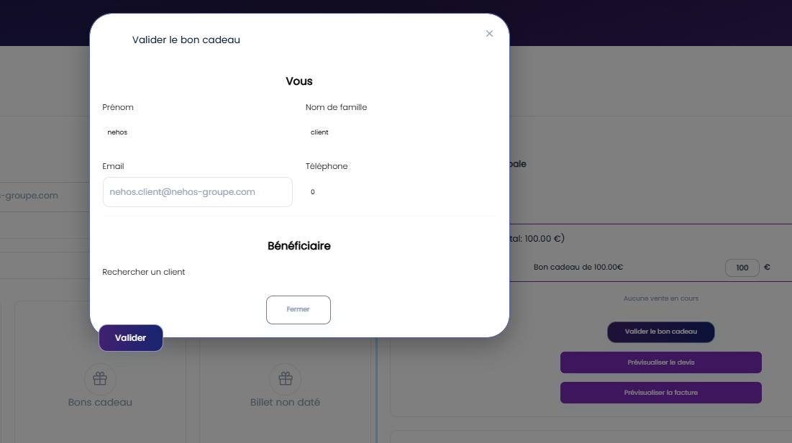 | Le bouton principal « Valider » de la popup Valider le bon cadeau est mal positionné (collé en bas à gauche) et non aligné avec le bouton « Fermer ». Le footer de la popup ne respecte pas le design system BO V3 | Corrigé

 | Créer un nouveau Client sur mon Tenant | 1) L'admin est sur la page de la connexion via URL: https://demotenant-bo.playpro.fr/ back-office/login 2) L'admin est sur la caisse nomade VIA URL: https://demotenant-bo.playpro.fr/ back-office/caisse 3) Une internet stable et forte | 1) cliquer sur le bouton Nouveau Client 2) clique sur Client Particulier 3) saisir Nom * 4) saisir Prénom * 5) saisir Civilité 6) saisir Email * 7) saisir Téléphone 8) sélèctionner Genre 9) saisir Date de naissance 10) sélèctionner Origine 11) saisir Pays 12) saisir Ville 13) saisir une adresse 14) saisir Code postal 15) cliquer sur le bouton Valider en POPUP | 3) Ben Said 4) Chaker 5) Monsieur 6) chaker.bensaid1@yopmail.com 7) 0798532413 8) Homme 9) 12/08/1995 10) Bouche-à-oreille 11) Tunisie 12) Gabés 13) adresse 14) 6847 | Nouveau Client est crée en caisse nomade avec succès | L'ajout de nouveau client marche correctement sur la caisse nomade. | Passed
 | commandes en caisse
 | passer une commande avec des produits | 1) L'admin est sur la page de la connexion via URL: https://chakertestqa-bo.playpro.fr/ back-office/login 2) L'admin est sur la caisse nomade VIA URL: https://chakertestqa-bo.playpro.fr/ back-office/caisse 3) Une internet stable et forte | 1) choisir un email du client 2) cliquer sur Produits 3) choisir des Produits en panier 4) cliquer sur le bouton Encaisser en panier 5) choisir le Moyen de paiement 6) cliquer sur le bouton ENCAISSER | 1) Chaker Ben Said - chaker.bensaid1@yopmail.com 2) Smartphone X200 619€ 1 Smartphone - BRAND 641€ 1 - Vivo X200 FE - 12 Go RAM - 512 Go - AMOLED - Noir Ordinateur Pro 15 2500€ 1 Montre Connectée Z 380€ 1 5) CB | caisse?order=6&wallet_transaction= aucune message de succès pour l'encaissement L'encaissement ne marche pas. la commande s'affiche en Liste des ventes avec le statut: En cours | message de succès qui s'affiche : "Encaissement est validé avec succès !" et la commande s'affiche dans la liste des ventes avec le statut correspondant. | Corrigé
 | Ouvrir le vente d'une commande encaissé en liste des ventes | 1) L'admin est sur la page de la connexion via URL: https://chakertestqa-bo.playpro.fr/ back-office/login 2) L'admin est sur la caisse nomade VIA URL: https://chakertestqa-bo.playpro.fr/ back-office/caisse 3) Une internet stable et forte | 1) cliquer sur le bouton Ouvrir le vente de la commande 2) cliquer sur le bouton Encaisser | 1) order = 6 - Ventes (4) + Smartphone X200 619€ 1 + Smartphone - BRAND 641€ 1 - Vivo X200 FE - 12 Go RAM - 512 Go - AMOLED - Noir + Montre Connectée Z 380€ 1 | La commande s'affiche en panier | Ouvrir la commande en panier avec l'email du client et ID order ou avec client en passage | Passed
 | ouvrir une vente de commande de statut : En cours et encaisser la commande | 1) L'admin est sur la page de la connexion via URL: https://chakertestqa-bo.playpro.fr/ back-office/login 2) L'admin est sur la caisse nomade VIA URL: https://chakertestqa-bo.playpro.fr/ back-office/caisse 3) Une internet stable et forte | 1) cliquer sur le bouton Ouvrir le vente de la commande 2) cliquer sur le bouton Encaisser 3) cliquer sur la méthode de paiement 4) cliquer sur le bouton ENCIASSER en popup 5) cliquer sur le bouton Encaisser Seulement en popup | 1) 1 x Journée Event Découverte - 25.5€ 1 x Soirée Gaming Event - 55.75€ Total : 81.25€ Statut: En cours Client: 19/01/2026 - Chaker Ben Said Order : 8 3) Espèces 81,25 | La commande est payée | paiement de commande sur la caisse | Passed
 | passer une commande en caisse et quitter le panier sans encaisser | 1) L'admin est sur la page de la connexion via URL: https://chakertestqa-bo.playpro.fr/ back-office/login 2) L'admin est sur la caisse nomade VIA URL: https://chakertestqa-bo.playpro.fr/ back-office/caisse 3) Une internet stable et forte | 1) cliquer sur Activité 2) sélèctionner 2 activités 3) cliquer sur le bouton Encaisser 4) quitter le panier | 2) Panier: - Foot à 5 – Réservation (1h 40m) 50€ 1 @Chaker @Chaker Ajouter une note - Basket Indoor – Booking (1h 45m) 36€ 1 Ajouter une note @Chaker @Chaker Ajouter une note | Loading page caisse et affichage la commande en liste de ventes: Liste des ventes ouvertes du client (9) - 19/01/26 - Chaker Ben said 1 x Foot à 5 – Réservation - 50€ 1 x Basket Indoor – Booking - 36€ Total : 86€ Statut: en cours | affichage la commande en liste de ventes avec le statut: en cours | Passed
 | passer une commande en caisse et payer partie de montant de cette commande | 1) L'admin est sur la page de la connexion via URL: https://chakertestqa-bo.playpro.fr/ back-office/login 2) L'admin est sur la caisse nomade VIA URL: https://chakertestqa-bo.playpro.fr/ back-office/caisse 3) Une internet stable et forte | 1) cliquer sur Activité 2) sélèctionner 3 activités 3) cliquer sur le bouton Encaisser 4) choisir la méthode de paiement 5) changer le montant à payer 4) cliquer sur le bouton ENCAISSER | 2) Panier: - VR Game Immersion (1h 20m) 1/ 55€ 1 @Chaker @Chaker Ajouter une note - Paintball Squad Battle (35m) 1/ 40€ 1 @Chaker @Chaker Ajouter une note - Soirée Gaming Event (2h) 1/ 55,75€ 1 @Chaker @Chaker Ajouter une note 4) Espèces 150,75 5) 50 | Loading popup encaissement et affichage en popup message: Déjà payé 19 janv. 2026 11:38 Espèces 50.00€ | affichage la commande en liste de ventes avec le statut: en cours et lorsque j'ouvre cette commande je reçois le message déjà payée avec les informations correctes de l'encaissement partial | Passed
 | passer une commande en caisse et payer et cloturer cette commande | 1) L'admin est sur la page de la connexion via URL: https://chakertestqa-bo.playpro.fr/ back-office/login 2) L'admin est sur la caisse nomade VIA URL: https://chakertestqa-bo.playpro.fr/ back-office/caisse 3) Une internet stable et forte | 1) cliquer sur Wallet 2) entrer le montant en popup 3) cliquer sur le bouton Valider en popup 4) cliquer sur le bouton Encaisser 5) choisir la méthode de paiement 4) cliquer sur le bouton ENCAISSER & CLOTURER | 2) 500 € 5) Espèces 500.00 | Loading page caisse/order=13 et affichage message: Ce panier est cloturé en panier et s'affiche le statut : en cours au lieu Cloturé ===> commande en caisse passé commen Cloturé | La commande est cloturé | Corrigé
 | passer une commande sur caisse et appliquer un code promo | 1) L'admin est sur la page de la connexion via URL: https://chakertestqa-bo.playpro.fr/ back-office/login 2) L'admin est sur la caisse nomade VIA URL: https://chakertestqa-bo.playpro.fr/ back-office/caisse 3) Une internet stable et forte | 1) sélèctionner des activités 2) sélèectionner des produits 3) cliquer sur le bouton Encaisser 4) En popup, cliquer sur Avantages 5) choisir code promo 6) cliquer sur le bouton Appliquer 7) choisir methode de paiement 8) cliquer sur le bouton ENCIASSER en popup 9) cliquer sur le bouton Encaisser Seulement en popup | Commande en panier: (order=18) - VR Game Immersion (2h) 55,5€ 1 @Chaker @Chaker Ajouter une note - Smartphone X200 619€ 1 @Chaker @Chaker Ajouter une note 5) 25% | 25 % (remise globale) 7) Espèces 505,88 | commande en caisse est encaissé en appliquant un code promo et payer en espècs | passage commande en caisse avec code promo marche correctement | Passed
 | passer une commande sur le calendrier et encaisser en caisse avec un bon cadeau | 1) L'admin est sur la page de la connexion via URL: https://chakertestqa-bo.playpro.fr/ back-office/login 2) L'admin est sur la caisse nomade VIA URL: https://chakertestqa-bo.playpro.fr/ back-office/caisse 3) Une internet stable et forte | 1) sélèectionner la réservation en calendrier 2) cliquer sur ENCIASSER 3) en caisse, et en panier cliquer sur Encaisser 4) cliquer sur Bon cadeau en popup 5) taper bon cadeau 6) cliquer sur Appliquer | 1) Date de commande: 2026-01-21 Heure de début: 14:00 14:00 - 15:20: VR Game Immersion Date: 21 janvier 2026 Client(s) : Chaker Ben Said Espace: Salle VR Immersive 2 Durée totale: 1 h 20 min Activité: 1 h 20 min -165.00 / 165 € 0.00 % Capacité 👥 3 / 9 Per 33.33 % Chaker Ben Said 👥 3 / 3 💸 0 / 165 € 5) 26-01-20996386 | un message d'erreur en popup caisse: Bon cadeau bloqué ! | La validation de bon cadeau en paiement sur la caisse se termine correctement | Passed
 | passer une commande sur caisse produits avec Qte > 1 | 1) L'admin est sur la page de la connexion via URL: https://chakertestqa-bo.playpro.fr/ back-office/login 2) L'admin est sur la caisse nomade VIA URL: https://chakertestqa-bo.playpro.fr/ back-office/caisse 3) Une internet stable et forte | 1) cliquer sur Produits 2) sélèctionner un produit 3) augmenter la quantité en panier 4) cliquer sur le bouton Encaisser 5) choisir methode de paiement 6) cliquer sur le bouton ENCIASSER en popup 7) cliquer sur le bouton Encaisser Seulement en popup | 2) ProduitTest1 23,45 € * 8 @Chaker @Chaker Ajouter une note caisse?order=150&wallet_transaction= 5) Chèque - 187,60 | commande Produits en caisse est encaissé avec succès Liste des ventes ouvertes du client (31) - 26/01/26 - Chaker Ben said payée 8 x ProduitTest1 - 23.45€ Total : 187.6€ | passage commande en caisse produits marche correctement | Passed

 | passer une commande sur caisse en billets non datés | 1) L'admin est sur la page de la connexion via URL: https://chakertestqa-bo.playpro.fr/ back-office/login 2) L'admin est sur la caisse nomade VIA URL: https://chakertestqa-bo.playpro.fr/ back-office/caisse 3) Une internet stable et forte | 1) cliquer sur Billet non daté 2) sélèctionner des activités 3) cliquer sur le bouton Valider le billet non daté 4) sélèctiooner un bénéficaire 5) cliquer sur le bouton Encaisser 6) choisir methode de paiement 7) cliquer sur le bouton ENCIASSER en popup 8) cliquer sur le bouton Encaisser Seulement en popup | Commande en panier: (order=91) - Billet non daté - (Total: 55.00 €) VR Game Immersion 55 € 1 1h 20m - Billet non daté - (Total: 35.00 €) Paintball Squad Battle 35€ 1 1h 45m - Billet non daté - (Total: 20.98 €) ChakerPaintball 1 20,98€ 1 1h 15m - Billet non daté - (Total: 38.99 €) ChakerPaintball 1 38,99€ 1 2h - Billet non daté - (Total: 45.22 €) ChakerMini Golf Challenge 45,22€ 1 1h 50m 4) chaker.bensaid1@yopmail.com 6) CB 195,19 | commande Billets non datés en caisse est encaissé avec succès | passage commande en caisse billets non datés marche correctement | Passed
 | passer une commande sur caisse en billets non datés avec qté > 1 | 1) L'admin est sur la page de la connexion via URL: https://chakertestqa-bo.playpro.fr/ back-office/login 2) L'admin est sur la caisse nomade VIA URL: https://chakertestqa-bo.playpro.fr/ back-office/caisse 3) Une internet stable et forte | 1) cliquer sur Billet non daté 2) sélèctionner une activité 3) cliquer sur le bouton Valider le billet non daté 4) sélèctiooner un bénéficaire 5) cliquer sur le bouton Encaisser 6) choisir methode de paiement 7) cliquer sur le bouton ENCIASSER en popup 8) cliquer sur le bouton Encaisser Seulement en popup | 2) Billet non daté - (Total: 45.00 €) * 8 Paintball Squad Battle 1h 10m 4) Chakor Ban Said - chTenant02@yopmail.com Billet non daté 3794907715 @Chaker @Chaker Ajouter une note 6) CB - 360,00 | commande Billets non datés en caisse est encaissé avec succès Liste des ventes ouvertes du client (30) - 26/01/26 - Chaker Ben said payée 1 x Paintball Squad Battle - 45€ 1 x Paintball Squad Battle - 45€ 1 x Paintball Squad Battle - 45€ 1 x Paintball Squad Battle - 45€ 1 x Paintball Squad Battle - 45€ 1 x Paintball Squad Battle - 45€ 1 x Paintball Squad Battle - 45€ 1 x Paintball Squad Battle - 45€ Total : 360€ | passage commande en caisse billets non datés marche correctement | Passed

 | passer une commande sur la caisse forfaits | 1) L'admin est sur la page de la connexion via URL: https://chakertestqa-bo.playpro.fr/ back-office/login 2) L'admin est sur la caisse nomade VIA URL: https://chakertestqa-bo.playpro.fr/ back-office/caisse 3) Une internet stable et forte | 1 taper email client 2) cliquer sur Forfaits 3) sélèctionner des forfaits 4) cliquer sur le bouton Encaisser 5) choisir methode de paiement 6) cliquer sur le bouton ENCIASSER en popup 7) cliquer sur le bouton Encaisser Seulement en popup | 1) chTenant01@yopmail.com 3) Commande en panier: (order=97) - ForfaitTest 10€ 1 @Chaker @Chaker Ajouter une note - Forfait Illimité01 257€ 1 @Chaker @Chaker Ajouter une note 6) Espèces 267,00 | commande forfait en caisse payé avec succès Liste des ventes ouvertes du client (22) - 21/01/26 - Chaker Ben said payée 1 x ForfaitTest - 10€ 1 x Forfait Illimité01 - 257€ Total : 267€ | passage commande forfaits en caisse marche correctement | Passed

 | passage commande en caisse avec activités Events | 1) L'admin est sur la page de la connexion via URL: https://chakertestqa-bo.playpro.fr/ back-office/login 2) L'admin est sur la caisse nomade VIA URL: https://chakertestqa-bo.playpro.fr/ back-office/caisse 3) Une internet stable et forte | 1) cliquer sur Activités 2) cliquer sur Circuit 3) cliquer sur events 4) sélèctionners des evènements avec le prix 5) cliquer sur le bouton Encaisser 6) cliquer sur le moyen de paiment 7) cliquer sur le bouton ENCIASSER en popup 8) cliquer sur le bouton Encaisser Seulement en popup | 4) - Evement Weekend 1/ 120€ 1 @Chaker @Chaker Ajouter une note - Chaker-Soirée Gaming 217,99€ 1 Event-chaque-semaine-lundi 1/ @Chaker @Chaker Ajouter une note - Chaker-Event1-Tous 99,77 € 1 les mois le premier Lundi 1/ @Chaker @Chaker Ajouter une note 6) CB 437,76 | caisse?order=144 cmd encaissé Client de passage 1 x Evement Weekend - 120€ 1 x Chaker-Soirée Gaming Event-chaque-semaine-lundi - 217.99€ 1 x Chaker-Event1-Tous les mois le premier Lundi - 99.77€ Total : 437.76€ | cmd events sur la caisse payé correctement | Passed

 | passer à la caisse nomade et lister les clients pour choisir finalement un client en caisse noamde | 1) L'admin est sur la page de la connexion via URL: https://chakerqatesting-bo.playpro.fr/ back-office/login 2) L'admin est sur la caisse nomade VIA URL: https://chakerqatesting-bo.playpro.fr/ back-office/caisse 3) Une internet stable et forte | 1) cliquer sur la liste des clients 2) choisir un client |  | il y a un blocage auniveau clic sur la liste des clients La liste ne s'ouvre pas , meme après 3 ou 4 clicks il y a 2 tyes d'affichage: 1] Chaker Ben Said - [email protected] => ouvir facilement liste clients 2] Chaker Ben Said - chakerqatesting-client@yopmail.com => blocage ouvir liste clients | ouvrir la liste et choisir un client facilement | Corrigé

 | Application des codes promos dans la caisse | 1) L'admin est sur la page de la connexion via URL: https://chaker-qa-playpro-bo.playpro.fr/ back-office/login 2) L'admin est sur la caisse nomade VIA URL: https://chaker-qa-playpro-bo.playpro.fr/ back-office/caisse 3) Une internet stable et forte 4) L'admin a déjà une commande pour l'encaisser | 1) passer à la commande en panier 2) cliquer sur le bouton (Encaisser) 3) cliquer sur le bouton (Avantages) 4) sélèctionner un code promo dans la liste 5) cliquer sur le bouton appliquer | 1) Ventes (1) Wallet 300€ @Chaker @Chaker Ajouter une note 4) Codepromo qui applique une remise de 25% | Code promo est appliqué en affichant le bouton (Appliqué) mais aucune remise est appliqué sur le montant et si je clique sur encaisser aucune remise est appliqué lors encaissement CHECKOUT cmd en calendar avec doe promo est corrgié | Code promo est appliqué correctement et le remise est appliqué sur le montnt lors encaissement | Corrigé | 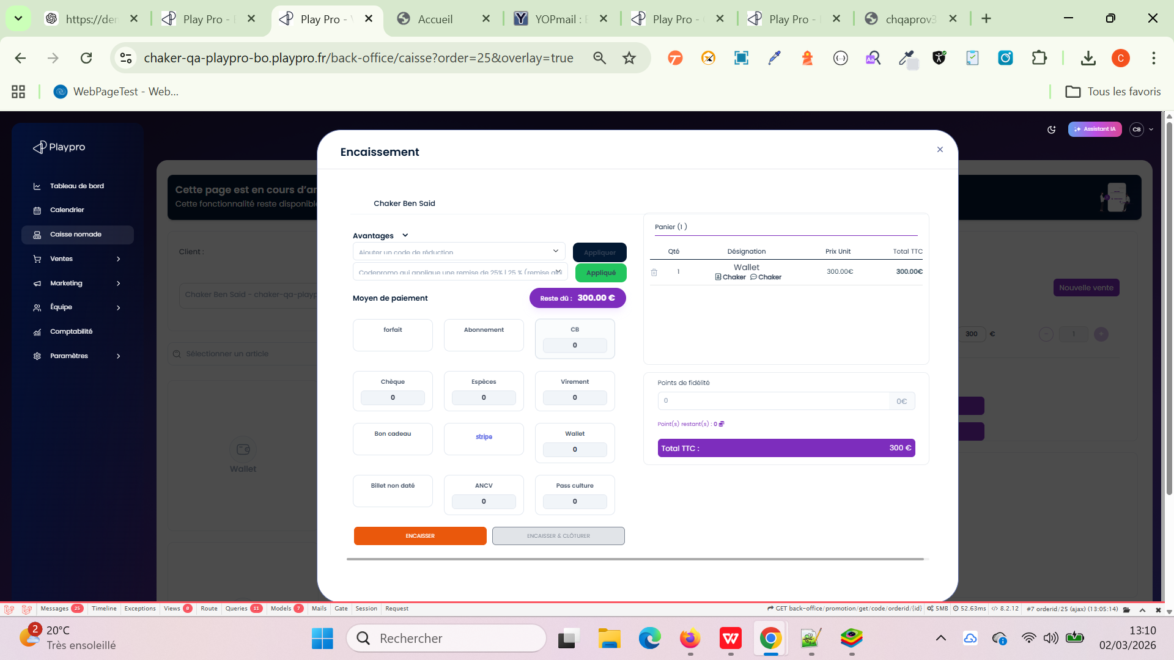

 | Bug sur la caisse nomade - il est impossible de sélectionner ou créer un bénéficiaire | 1) L'admin est sur la page de la connexion via URL: https://chaker-qa-playpro-bo.playpro.fr/ back-office/login 2) L'admin est sur la caisse nomade VIA URL: https://chaker-qa-playpro-bo.playpro.fr/ back-office/caisse 3) Une internet stable et forte 4) L'admin a déjà une commande pour l'encaisser | 1) cliquer sur Bons cadeau 2) saisir la quantité 3) saisir le montant Bons cadeau 4) cliquer sur le btn Valider |  | implement new template | Lors achat un bon cadeau ou un billet non, daté on sélectionne le bénificaire facilement et correctement | Corrigé

 | Vérification affichage paiement ANCV dans les encaissements | 1) L'admin est sur la page de la connexion VIA URL: https://demotenant-bo.playpro.fr/ /back-office/login 2) L'admin se connecte au back-office avec un email et un mot de passe valides 3) L'admin est sur la page des liste Caisse Nomade https://demotenant-bo.playpro.fr/ back-office/caisse 4) L'admin est déjà a une commande pour l'encaisser | 1) Cliquer sur Produits 2) Ajouter un produit au panier 3) Cliquer sur Encaisser en panier 4) vérifier ANCV comme un Moyen de paiement |  | ANCV s'affiche dans la liste des Moyens de paiement | Admin peut utiliser ANCV lors l'encaissement de sa commande | Passed
 | Vérification Le paiement effectuées par ANCV s'affichent dans le table des ventes | 1) L'admin est sur la page de la connexion VIA URL: https://demotenant-bo.playpro.fr/ /back-office/login 2) L'admin se connecte au back-office avec un email et un mot de passe valides 3) L'admin est sur la page des liste Caisse Nomade https://demotenant-bo.playpro.fr/ back-office/caisse 4) L'admin est déjà a une commande pour l'encaisser | 1) Cliquer sur Produits 2) Ajouter un produit au panier 3) Cliquer sur Encaisser en panier 4) vérifier ANCV comme un Moyen de paiement 5) Cliquer sur ANCV 6) Cliquer sur ENCAISSER 7) Cliquer sur Encaisser Seulement | ANCV 619,88€ | Liste des ventes ouvertes du client (1) - 29/04/26 - Client de passage - payée Client de passage 1 x X200 Pro - 619.88€ Total : 619.88€ | Les paiements effectués via ANCV doivent apparaitre dans le tableau des encaissements. | Passed

 | TC_PROMO_POPUP_001 — Utilisation code promo / bon cadeau dans la popup d’encaissement BO Vérifier que les codes promo et bons cadeaux peuvent être utilisés correctement dans la popup d’encaissement du Backoffice lors d’une réservation client, avec application correcte des réductions avant paiement. | 1) L'admin est sur la page de la connexion VIA URL: https://demotenant-bo.playpro.fr/ /back-office/login 2) L'admin se connecte au back-office avec un email et un mot de passe valides 3) L'admin est sur la page des liste Caisse Nomade https://demotenant-bo.playpro.fr/ back-office/caisse 4) L'admin est déjà a une commande pour l'encaisser 5) - Un code promo valide existe - Un bon cadeau valide existe - Une expérience réservable existe | 1) Créer une réservation client depuis le BO 2) Ouvrir la popup d’encaissement 9) Saisir un code promo ou bon cadeau 10) Vérifier le recalcul du montant 11) Finaliser le paiement 12) Tester ensuite : passage cmd en Mardi code promo valide (récurrence Mercredi) Caisse uniquement (Back-office) Limiter l’utilisation à une catégorie ou expérience (CH-Vr-Immersive) | code promo invalide: cdremise50% code pour une remise de 50 % Date de réservation: Mardi Récurrence: Mercredi ------------------------------------------------- CH-Vr-Immersive 5/6 19 mai 2026 15:40 @n/a @n/a Ajouter une note 66,89 € 5 | Le code promo expiré ne pas lister en popup encaissement une reservation en bo | 1) Les codes promo sont sélectionnables et applicables dans la popup 2) Les bons cadeaux sont acceptés et appliqués correctement 3) Le montant total est recalculé correctement 4) Le paiement peut être validé après application des avantages 5) Les avantages sont enregistrés dans la commande/paiement 6) Les cas invalides affichent un message d’erreur approprié 7) Aucun paiement incorrect n’est accepté | Passed
 | TC_PROMO_POPUP_002 — Utilisation code promo / bon cadeau dans la popup d’encaissement BO Vérifier que les codes promo et bons cadeaux peuvent être utilisés correctement dans la popup d’encaissement du Backoffice lors d’une réservation client, avec application correcte des réductions avant paiement. | 1) L'admin est sur la page de la connexion VIA URL: https://demotenant-bo.playpro.fr/ /back-office/login 2) L'admin se connecte au back-office avec un email et un mot de passe valides 3) L'admin est sur la page des liste Caisse Nomade https://demotenant-bo.playpro.fr/ back-office/caisse 4) L'admin est déjà a une commande pour l'encaisser 5) - Un code promo valide existe - Un bon cadeau valide existe - Une expérience réservable existe | 1) Créer une réservation client depuis le BO 2) Ouvrir la popup d’encaissement 9) Saisir un code promo ou bon cadeau 10) Vérifier le recalcul du montant 11) Finaliser le paiement 12) Tester ensuite : passage cmd en Mardi code promo valide (récurrence Mercredi) Caisse uniquement (Back-office) Limiter l’utilisation à une catégorie ou expérience (CH-Vr-Immersive) | code promo expiré: CH-GEOS75QF code promo avec remise 35 % ------------------------------------------------- CH-Vr-Immersive 5/6 19 mai 2026 15:40 @n/a @n/a Ajouter une note 66,89 € 5 | code promo invalide ne fonctionne pas en popup enciasement une reservation en bo, je clique sur btn (Appliquer) mais rien à faire | 1) Les codes promo sont sélectionnables et applicables dans la popup 2) Les bons cadeaux sont acceptés et appliqués correctement 3) Le montant total est recalculé correctement 4) Le paiement peut être validé après application des avantages 5) Les avantages sont enregistrés dans la commande/paiement 6) Les cas invalides affichent un message d’erreur approprié 7) Aucun paiement incorrect n’est accepté | Passed
 | TC_PROMO_POPUP_003 — Utilisation code promo / bon cadeau dans la popup d’encaissement BO Vérifier que les codes promo et bons cadeaux peuvent être utilisés correctement dans la popup d’encaissement du Backoffice lors d’une réservation client, avec application correcte des réductions avant paiement. | 1) L'admin est sur la page de la connexion VIA URL: https://demotenant-bo.playpro.fr/ /back-office/login 2) L'admin se connecte au back-office avec un email et un mot de passe valides 3) L'admin est sur la page des liste Caisse Nomade https://demotenant-bo.playpro.fr/ back-office/caisse 4) L'admin est déjà a une commande pour l'encaisser 5) - Un code promo valide existe - Un bon cadeau valide existe - Une expérience réservable existe | 1) Créer une réservation client depuis le BO 2) Ouvrir la popup d’encaissement 9) Saisir un code promo ou bon cadeau 10) Vérifier le recalcul du montant 11) Finaliser le paiement 12) Tester ensuite : passage cmd en Mardi code promo valide (récurrence Mercredi) Caisse uniquement (Back-office) Limiter l’utilisation à une catégorie ou expérience (CH-Vr-Immersive) | bon cadeau invalide: 26-04-72665855 ------------------------------------------------- CH-Vr-Immersive 5/6 19 mai 2026 15:40 @n/a @n/a Ajouter une note 66,89 € 5 | bon cadeau invalide: affichage un message d'erreur en popup: Bon cadeau bloqué ! | 1) Les codes promo sont sélectionnables et applicables dans la popup 2) Les bons cadeaux sont acceptés et appliqués correctement 3) Le montant total est recalculé correctement 4) Le paiement peut être validé après application des avantages 5) Les avantages sont enregistrés dans la commande/paiement 6) Les cas invalides affichent un message d’erreur approprié 7) Aucun paiement incorrect n’est accepté | Passed
 | TC_PROMO_POPUP_004 — Utilisation code promo / bon cadeau dans la popup d’encaissement BO Vérifier que les codes promo et bons cadeaux peuvent être utilisés correctement dans la popup d’encaissement du Backoffice lors d’une réservation client, avec application correcte des réductions avant paiement. | 1) L'admin est sur la page de la connexion VIA URL: https://demotenant-bo.playpro.fr/ /back-office/login 2) L'admin se connecte au back-office avec un email et un mot de passe valides 3) L'admin est sur la page des liste Caisse Nomade https://demotenant-bo.playpro.fr/ back-office/caisse 4) L'admin est déjà a une commande pour l'encaisser 5) - Un code promo valide existe - Un bon cadeau valide existe - Une expérience réservable existe | 1) Créer une réservation client depuis le BO 2) Ouvrir la popup d’encaissement 9) Saisir un code promo ou bon cadeau 10) Vérifier le recalcul du montant 11) Finaliser le paiement 12) Tester ensuite : passage cmd en Mardi code promo valide (récurrence Mercredi) Caisse uniquement (Back-office) Limiter l’utilisation à une catégorie ou expérience (CH-Vr-Immersive) | bon cadeau utilisé 100%: 26-04-86872400 bon cadeau utilisé 100%: 26-05-63660627 ------------------------------------------------- CH-Vr-Immersive 5/6 19 mai 2026 15:40 @n/a @n/a Ajouter une note 66,89 € 5 | bon cadeau utilisé 100%: affichage msg: Bon cadeau entierement utilisé ! affichage msg: Bon cadeau déjà en cours d\'utilisation ! | 1) Les codes promo sont sélectionnables et applicables dans la popup 2) Les bons cadeaux sont acceptés et appliqués correctement 3) Le montant total est recalculé correctement 4) Le paiement peut être validé après application des avantages 5) Les avantages sont enregistrés dans la commande/paiement 6) Les cas invalides affichent un message d’erreur approprié 7) Aucun paiement incorrect n’est accepté | Passed
 | TC_PROMO_POPUP_005 — Utilisation code promo / bon cadeau dans la popup d’encaissement BO Vérifier que les codes promo et bons cadeaux peuvent être utilisés correctement dans la popup d’encaissement du Backoffice lors d’une réservation client, avec application correcte des réductions avant paiement. | 1) L'admin est sur la page de la connexion VIA URL: https://demotenant-bo.playpro.fr/ /back-office/login 2) L'admin se connecte au back-office avec un email et un mot de passe valides 3) L'admin est sur la page des liste Caisse Nomade https://demotenant-bo.playpro.fr/ back-office/caisse 4) L'admin est déjà a une commande pour l'encaisser 5) - Un code promo valide existe - Un bon cadeau valide existe - Une expérience réservable existe | 1) Créer une réservation client depuis le BO 2) Ouvrir la popup d’encaissement 9) Saisir un code promo ou bon cadeau 10) Vérifier le recalcul du montant 11) Finaliser le paiement 12) Tester ensuite : passage cmd en Mardi code promo valide (récurrence Mercredi) Caisse uniquement (Back-office) Limiter l’utilisation à une catégorie ou expérience (CH-Vr-Immersive) | bon cadeau avec solde insuffisant: 26-05-63660627 75.00€ ------------------------------------------------- CH-Vr-Immersive 5/6 19 mai 2026 15:40 @n/a @n/a Ajouter une note 66,89 € 5 | bon cadeau avec solde insuffisant: en popup, affichage msgs: - Bon cadeau N° (26-05-63660627) : 75.00€ valable jusqu'au 08/11/2026 Montant total de Bon cadeau 075.00€ disponible - Bon cadeau N° (26-05-63660627) et la commande est payée partiellement ------------------------------------------------------ Message aprés loading popup encaissement: Déjà payé 19 mai 2026 12:27 Bon cadeau ( 26-05-63660627) 75.00€ | 1) Les codes promo sont sélectionnables et applicables dans la popup 2) Les bons cadeaux sont acceptés et appliqués correctement 3) Le montant total est recalculé correctement 4) Le paiement peut être validé après application des avantages 5) Les avantages sont enregistrés dans la commande/paiement 6) Les cas invalides affichent un message d’erreur approprié 7) Aucun paiement incorrect n’est accepté | Passed
 | TC_PROMO_POPUP_006 — Utilisation code promo / bon cadeau dans la popup d’encaissement BO Vérifier que les codes promo et bons cadeaux peuvent être utilisés correctement dans la popup d’encaissement du Backoffice lors d’une réservation client, avec application correcte des réductions avant paiement. | 1) L'admin est sur la page de la connexion VIA URL: https://demotenant-bo.playpro.fr/ /back-office/login 2) L'admin se connecte au back-office avec un email et un mot de passe valides 3) L'admin est sur la page des liste Caisse Nomade https://demotenant-bo.playpro.fr/ back-office/caisse 4) L'admin est déjà a une commande pour l'encaisser 5) - Un code promo valide existe - Un bon cadeau valide existe - Une expérience réservable existe | 1) Créer une réservation client depuis le BO 2) Ouvrir la popup d’encaissement 9) Saisir un code promo ou bon cadeau 10) Vérifier le recalcul du montant 11) Finaliser le paiement 12) Tester ensuite : passage cmd en Mardi code promo valide (récurrence Mercredi) Caisse uniquement (Back-office) Limiter l’utilisation à une catégorie ou expérience (CH-Vr-Immersive) | Nom interne : remise 15 % récurrence Code : N30SVXS3 Qté. : 100 Nbr. utilisés : 1 Réduction : 15 % Date de début : 02/04/2026 Date d'expiration : - Statut : Activé ------------------------------------------------- CH-Vr-Immersive 5/6 19 mai 2026 15:40 @n/a @n/a Ajouter une note 66,89 € 5 | 1] Le code promo ne s'affiche pas dans la liste Avantages: Code promos lors de l'encaissement sur popup | 1) Les codes promo sont sélectionnables et applicables dans la popup 2) Les bons cadeaux sont acceptés et appliqués correctement 3) Le montant total est recalculé correctement 4) Le paiement peut être validé après application des avantages 5) Les avantages sont enregistrés dans la commande/paiement 6) Les cas invalides affichent un message d’erreur approprié 7) Aucun paiement incorrect n’est accepté | Passed

 | TC_PLPRB_2330_001 — Paiement Wallet persisté correctement Vérifier qu’un paiement effectué via Wallet est correctement enregistré et que la commande passe au statut payé. | 1) L'admin est sur la page de la connexion VIA URL: https://demotenant-bo.playpro.fr/ /back-office/login 2) L'admin se connecte au back-office avec un email et un mot de passe valides 3) L'admin est sur la page des liste Caisse Nomade https://demotenant-bo.playpro.fr/ back-office/caisse 4) Client disposant d’un solde Wallet suffisant | 1) Ouvrir une commande 2) Cliquer sur : “Ouvrir la vente” 3) Ouvrir popup : Encaissement 4) Sélectionner méthode de paiement : Wallet 5) Saisir le montant total exact 6) Cliquer sur : “Encaisser” ou “Encaisser & clôturer” 7) Fermer popup encaissement 8) Réouvrir popup encaissement de la même commande | La commande: order=4587 1 x Soirée Event Challenge Night - 75.25€ 1 x Plprb-2100-V3 - 12.25€ Total : 87.5€ | Commande est payé avec succès en wallet et s'affiche avec le statut : Payé | Paiement Wallet enregistré avec succès Commande marquée : Payée Non encaissable une deuxième fois Paiement visible dans l’historique encaissement Solde Wallet client débité correctement Montant restant = 0 € Aucun double paiement possible | Passed

 | TC_PLPRB_2330_002 — Paiement Wallet persisté correctement Vérifier après paiement effectué Vérification Wallet Solde Wallet diminué correctement Historique Wallet mis à jour | 1) L'admin est sur la page de la connexion VIA URL: https://demotenant-bo.playpro.fr/ /back-office/login 2) L'admin se connecte au back-office avec un email et un mot de passe valides 3) L'admin est sur la page des liste Caisse Nomade https://demotenant-bo.playpro.fr/ back-office/caisse 4) Client disposant d’un solde Wallet suffisant 5) Le client a déjà un solde Wallet: 46.84 € | 1) Ouvrir une commande 2) Cliquer sur : “Ouvrir la vente” 3) Ouvrir popup : Encaissement 4) Sélectionner méthode de paiement : Wallet 5) Saisir le montant total exact 6) Cliquer sur : “Encaisser” ou “Encaisser & clôturer” 7) Fermer popup encaissement 8) Réouvrir popup encaissement de la même commande 9) Vérifier le montant wallet resté | La commande: order=4589 Vr Alpha (25m) 1/ @Chaker @Chaker Ajouter une note 33,35 € Qté: 1 | Commande est payé avec succès en wallet et s'affiche avec le statut : Payé Mon portefeuille Mon solde: 13.49 € | Paiement Wallet enregistré avec succès Commande marquée : Payée Solde Wallet client débité correctement | Passed

 | Produits Accès au produits par defaut couleur | 1) L'admin est sur la page de la connexion VIA URL: https://demotenant-bo.playpro.fr/ /back-office/login 2) L'admin se connecte au back-office avec un email et un mot de passe valides 3) L'admin est sur la page des liste Caisse Nomade https://demotenant-bo.playpro.fr/ back-office/caisse 4) Client sroll vers bloc Produits | 1) Aller dans la section Produits 2) Vérifier l’affichage des catégories produits 3) Cliquer sur plusieurs catégories |  | toutes les catégories sont visuellement cohérentes aucune catégorie ne semble désactivée toutes les catégories sont cliquables navigation fonctionne correctement retour via fil d’Ariane fonctionne | Toutes les catégories actives doivent avoir un affichage homogène sans confusion visuelle entre catégorie active/inactive. | Passed

 | Paiement d'une commande par points de fidélité dans la caisse nomade PLPRB-2375 Caisse nomade - error paiement cmds/reservations par points de fidelité | 1) L'admin est sur la page de la connexion VIA URL: https://demotenant-bo.playpro.fr/ /back-office/login 2) L'admin se connecte au back-office avec un email et un mot de passe valides 3) L'admin est sur la page des liste Caisse Nomade https://demotenant-bo.playpro.fr/ back-office/caisse 4) Client a déjà une commande https://demotenant-bo.playpro.fr/ back-office/caisse?order=5201&wallet _transaction= - Menu Gourmand 55€ 1 - VR custom prices (45m) 1/ 78€ 1 | 1) cliquer sur Encaisser 2) taper les points de fidélités (1330) 3) cliquer sur ENCAISSER 4) cliquer sur Encaisser Seulement |  | lLa commande est payée correctement et popup load : Déjà payé 3 juin 2026 10:08 Points de fidélité 133.00€ 1330 pts =======> 133.00€ | Encaissement/Paiement commandes ou resevations en backoffice avec points de fidélité | Passed

 | ReTest: Achat par forfait | 1) L'admin est sur la page de la connexion VIA URL: https://demotenant-bo.playpro.fr/ /back-office/login 2) L'admin se connecte au back-office avec un email et un mot de passe valides 3) L'admin est sur la page des liste Caisse Nomade https://demotenant-bo.playpro.fr/ back-office/caisse 4) Activité déjà liée par forfait Laser Game Night (45m) | 1) Cliquer sur une activité par forfait 2) Passer au panier 3) cliquer sur btn Encaisser 4) En popup, cliquer sur forfait 5) choisir le forfait lié (Pack Aventure Famille) 6) cliquer sur le bouton Appliquer 7) Valider Forfait 8) cliquer sur btn ENCAISSER 9) clique sur btn Encaisser Seulement | Laser Game Night (45m) 88,65€ 1 @Chaker @Chaker Ajouter une note | URL commande: https://demotenant-bo.playpro.fr/back-office/ caisse?order=5324&overlay=true - 03/06/26 - Chaker Ben said en attente 1 x Laser Game Night - 88.65€ Total : 88.65€ | achat activité par forfait est effectuée correctement | Passed | 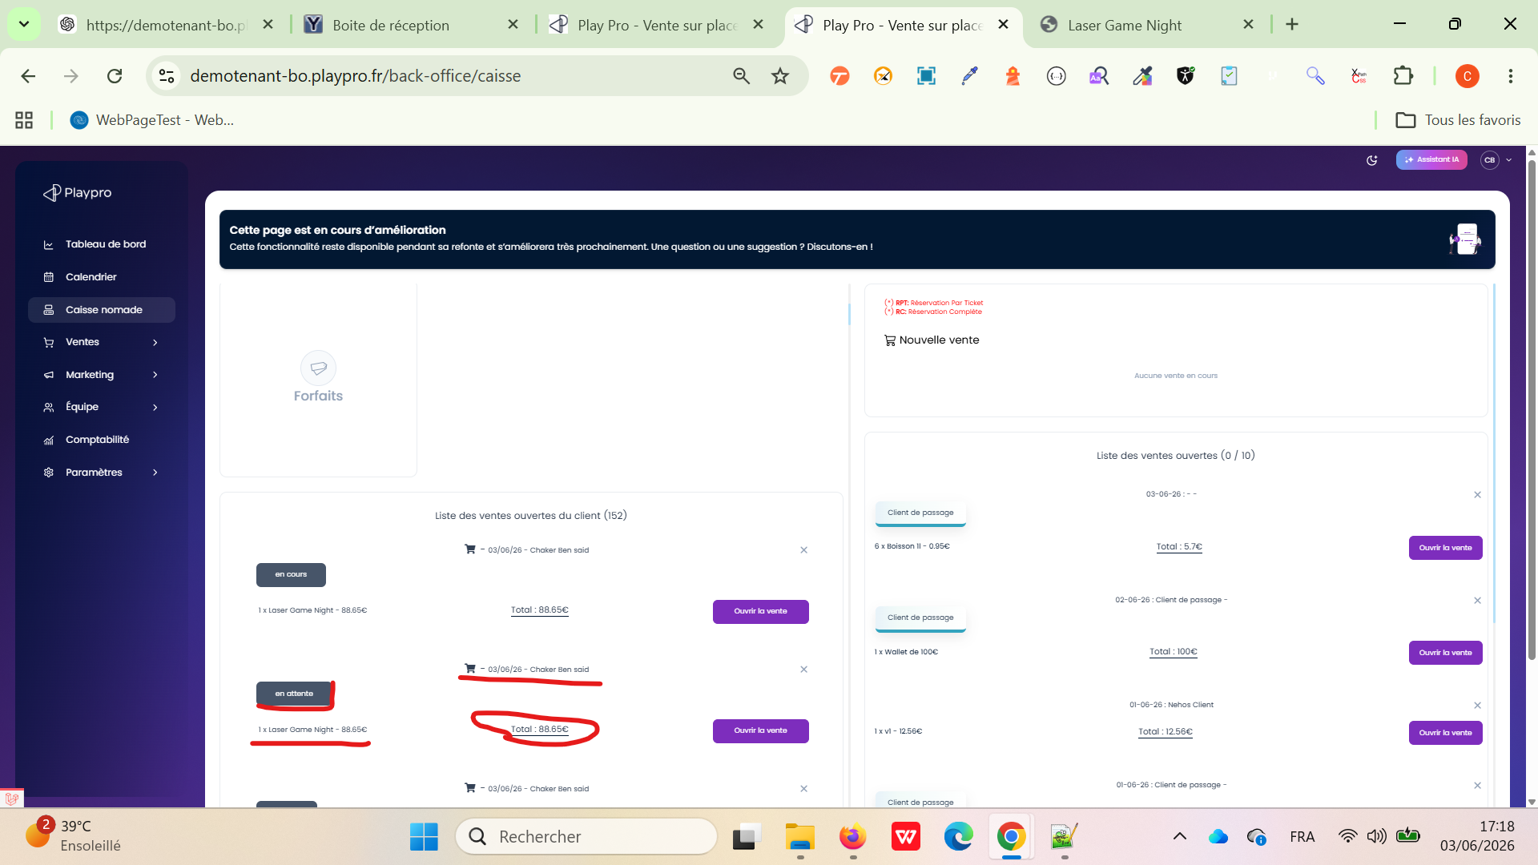

 | TC01: Test Achat par fidélité activé (cas nominal) PLPRB-2375 Caisse nomade - error paiement cmds/reservations par points de fidelité | 1) L'admin est sur la page de la connexion VIA URL: https://demotenant-bo.playpro.fr/ /back-office/login 2) L'admin se connecte au back-office avec un email et un mot de passe valides 3) L'admin est sur la page des liste Caisse Nomade https://demotenant-bo.playpro.fr/ back-office/caisse 4) - fidelity_points_trans configuré (ex:10). - Client possédant des points fidélité. - Programme fidélité activé sur Etablissement | 1) Ajouter un produit au panier. 2) Utiliser des points fidélité. 3) Vérifier le montant de remise. | URl commande: https://demotenant-bo.playpro.fr/back-office /caisse?order=5335 | Je peux taper le points de fidélité correctement il calcule OK et l'encaissement de commande est effectuée avec succès un message Déjà Payée s'affiche sur le popup d'encaissement | La remise est calculée correctement. Les points sont déduits correctement. Le paiement passe sans erreur. | Passed
 | TC02: Test Achat par fidélité désactivé (cas nominal) PLPRB-2375 Caisse nomade - error paiement cmds/reservations par points de fidelité | 1) L'admin est sur la page de la connexion VIA URL: https://demotenant-bo.playpro.fr/ /back-office/login 2) L'admin se connecte au back-office avec un email et un mot de passe valides 3) L'admin est sur la page des liste Caisse Nomade https://demotenant-bo.playpro.fr/ back-office/caisse 4) - fidelity_points_trans configuré (ex:10). - Désactiver le programme fidélité dans l'établissement. - Client avec des points disponibles. | 1) Ajouter un produit au panier. 2) Aller à l'encaissement. | URl commande: https://demotenant-bo.playpro.fr/back-office /caisse?order=5335 | Le bloc de transfert fidélité ne s'affiche pas dans le popup d'encaissement | Aucun bloc fidélité affiché. Aucune remise fidélité visible. Impossible d'utiliser les points. | Passed

 | PLPRB-2276 [BO] - caisse nomade - Error loading forfaits Vérifier le chargement des forfaits du client en Caisse nomade | 1) L'admin est sur la page de la connexion VIA URL: https://demotenant-bo.playpro.fr/ /back-office/login 2) L'admin se connecte au back-office avec un email et un mot de passe valides 3) L'admin est sur la page des liste Caisse Nomade https://demotenant-bo.playpro.fr/ back-office/caisse 4) Un client possède au moins un forfait actif. Le Back Office V3 est accessible. Le module Caisse nomade est opérationnel. | 1) Accéder au module Caisse nomade. 2) Cliquer sur Bon Cadeau. 3) Fermer la popup. 4) Cliquer sur Billet non daté. 5) Fermer la popup. 6) Cliquer sur Produits. 7) Revenir à l'écran précédent. 8) Cliquer sur Forfaits. 9) Observer la liste affichée. |  | Résultat de validation ✅ Le ticket est corrigé. Le module Forfaits de la Caisse nomade affiche désormais correctement les forfaits du client, sans afficher de produits de type vente additionnelle ou d'éléments non liés. | Les forfaits actifs du client sont correctement chargés et affichés. Les informations des forfaits (nom, quantité restante, etc.) sont cohérentes avec les données du client. Aucun produit de type vente additionnelle ne doit apparaître dans la liste des forfaits. L'accès au module Forfaits ne génère aucune erreur d'affichage ou de chargement. | Passed

 | PLPRB-2454 Backend – Caisse Nomade - Montants à 3 décimales et erreur de statut après encaissement POS Backend – Caisse Nomade – Montants à 3 décimales et erreur de statut "En cours" après encaissement POS Vérifier qu'après un encaissement total d'une commande POS : le statut est correctement synchronisé avec la Caisse Nomade ; le montant affiché est identique dans les deux modules et formaté avec 2 décimales. | 1) L'admin est sur la page de la connexion VIA URL: https://demotenant-bo.playpro.fr/ /back-office/login 2) L'admin se connecte au back-office avec un email et un mot de passe valides 3) L'admin est sur la page des liste Caisse Nomade https://demotenant-bo.playpro.fr/ back-office/caisse 4) L'admin est déjà connecté sur Le POS (Bluestacks 5 Mobile) 5) Forte et stable Internet | 1) Se connecter au POS. 2) Créer ou ouvrir une commande Food. 3) Cliquer sur Encaisser. 4) Régler la totalité de la commande. 5) Vérifier que la commande passe au statut Payée dans le POS. 6) Ouvrir le Back Office. 7) Aller dans Caisse nomade. 8) Rechercher la même commande. |  | ✅ OK : Le statut est désormais Payée dans le POS et dans la Caisse Nomade. ✅ OK : Le montant est identique dans les deux modules (96,77 €) avec un affichage à 2 décimales. ✅ Le bug est corrigé conformément aux critères d'acceptation. | ✅ La commande est affichée avec le statut Payée dans le POS. ✅ La même commande est affichée avec le statut Payée dans la Caisse Nomade. ✅ Le montant total est identique dans les deux modules. ✅ Les montants sont affichés avec 2 décimales (ex. 96,77 €) et non 96,768 €. ✅ Aucune différence de montant ou de statut entre le POS et la Caisse Nomade. | Passed | 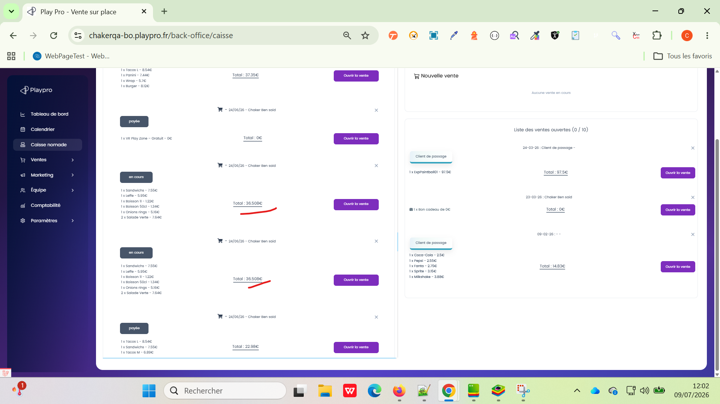 | 